Sheet2
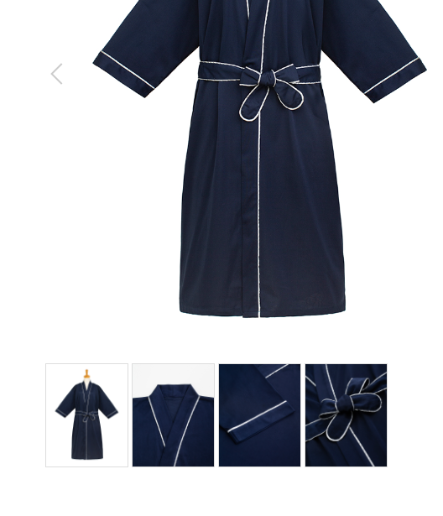
ベッドリネン
製品番号: | GS-BD001
分類 | BED LINEN ベッドリネン
素材： | 綿100％

 | 2张图片选一张即可

 |  | 1.修饰图片，去掉小胳膊，小夹子，背景
 |  | 2.本章图片有细节图。 | 图例如下

